画面イメージ
詳細設計書 | 論理名称 | K001 | システムID | KS | 改訂日 | 2022-06-06
 | 物理名称 | 勤怠承認詳細画面 | システム名称 | 勤怠管理システム | 改訂者 | チーム2

画面イメージ

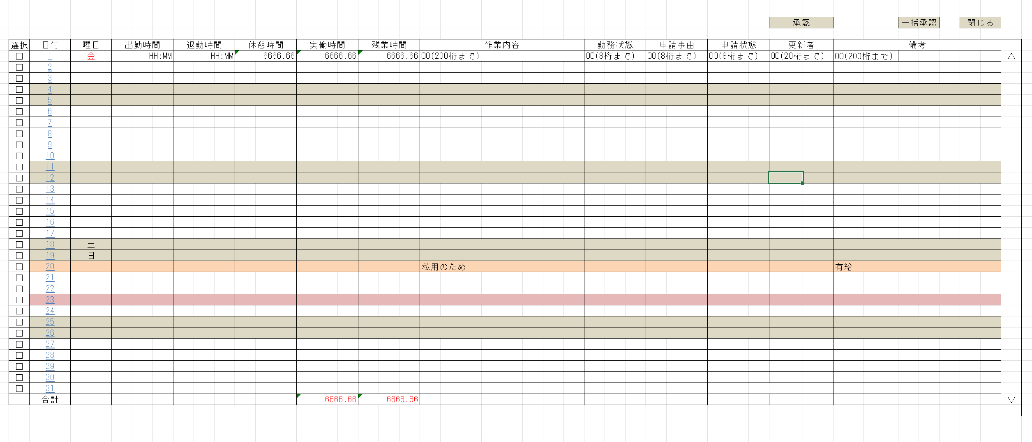
却下

 |  |  |  |  |  |  | 早退

IO関連
詳細設計書 |  | 論理名称 |  | K001 |  |  |  | システムID | KS | 改訂日 |  | 2022-06-06
 |  | 物理名称 |  | 勤怠承認詳細画面 |  |  |  | システム名称 | 勤怠管理システム | 改訂者 |  | チーム2

I/O関連図

勤怠承認詳細
勤怠承認一覧
 |  |  |  |  | 社員IDリンク

 |  |  |  |  |  |  |  |  |  |  | 20230601

パラメータ一覧
No | 論理名称 |  | 物理名称 |  |  | I/O | 備考
1 | 社員ID |  | EMPLOYEE_ID |  |  | I
2 | 勤怠年月 |  | EMPLOYEE_NAME |  |  | I
3
4
5
6
7
8
9
テーブル一覧
No | 論理名称 |  | 物理名称 |  |  | I/O | 備考
1 | T_ATTENDANCE |  | 勤怠実績 |  |  | I/O
2 | M_CALENDAR |  | カレンダーマスタ |  |  | O
3 | M_STATUS |  | 出勤状態マスタ |  |  | O
4
5
6
7
8
9
ファイル一覧
No | 論理名称 |  | 物理名称 |  |  | I/O | 備考
1
2
3
4
5
6
7
8
9

画面項目
詳細設計書 |  |  | 論理名称 |  | K001 |  |  |  | システムID | KS |  | 改訂日 |  | 2022-06-06
 |  |  | 物理名称 |  | 勤怠承認詳細画面 |  |  |  | システム名称 | 勤怠管理システム |  | 改訂者 |  | チーム2

画面項目
No | 項目名称 | 分類 |  | 必須 |  | 桁数 | フォーマット | 初期値 | テーブル |  | フィールド |  | 備考
1 | 選択 | checkbox
2 | 日付 | label |  | 〇 |  | 10 |  |  | M_CALENDAR |  | CALENDAR_DATE
3 | 曜日 | label |  |  |  | 2 |  |  | M_CALENDAR |  | WEEKDAY
4 | 出勤時間 | label |  | 〇 |  | 5 |  |  | T_ATTENDANCE |  | START_TIME
5 | 退勤時間 | label |  | 〇 |  | 5 |  |  | T_ATTENDANCE |  | END_TIME
6 | 実働時間 | label |  |  |  |  |  |  | T_ATTENDANCE |  | ？？？？
7 | 残業時間 | label |  |  |  | 4 |  |  | T_ATTENDANCE |  | OVERTIME_HOURS
8 | 作業内容 | label |  |  |  |  |  |  | T_ATTENDANCE |  | ？？？？
9 | 勤務状態 | label |  | 〇 |  | 1 |  |  | M_STATUS |  | STATUS_NAME
10 | 申請事由 | label |  |  |  |  |  |  | ？？？？ |  | ？？？？
11 | 申請状態 | label |  |  |  |  |  |  | ？？？？ |  | ？？？？ |  | 未承認、承認済み、却下
12 | 更新者 | label |  |  |  | 10 |  |  | T_ATTENDANCE |  | UPDATE_USER
13 | 備考 | label |  |  |  | 200 |  |  | T_ATTENDANCE |  | REMARKS
14 | 承認 | button
申請事由？
15 | 一括承認 | button
16 | 却下 | button
17 | 閉じる | button
18
19
20
21
22
23
24
25
26
27
28
29
30
31
32
33
34
35
36
37
38
39
40
41
42
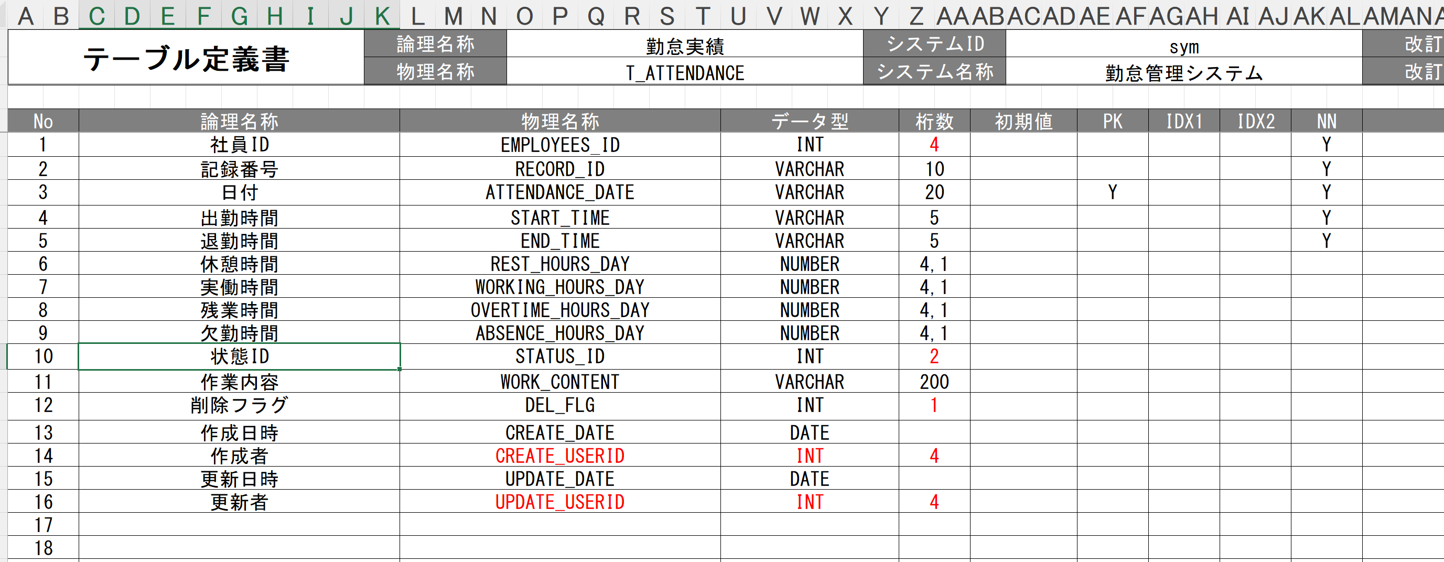
43
44
45
46
47

イベント処理
詳細設計書 |  |  |  |  |  |  |  |  | 画面ID |  |  | K001 | システムID | KS | 改訂日 | 2022-06-06
 |  |  |  |  |  |  |  |  | 画面名称 |  |  | 勤怠承認詳細 | システム名称 | 勤怠管理システム | 改訂者 | チーム2

1.初期表示処理

 | 1.1.画面制御

 |  | 1.1.1.活性化制御

 |  |  |  | No | 項目名 |  |  |  |  |  | 活性化
 |  |  |  | 1 | 承認 |  |  |  |  |  | 活性
 |  |  |  | 2 | 一括承認 |  |  |  |  |  | 活性
 |  |  |  | 3 | 却下 |  |  |  |  |  | 活性
 |  |  |  | 4 | 閉じる |  |  |  |  |  | 活性
 |  |  |  | 5 | 選択チェックボックス |  |  |  |  |  | 活性

 | 1.2.勤怠情報一覧取得

 |  |  | 抽出項目
 |  |  |  | T_ATTENDANCE.日付
 |  |  |  | M_CALENDAR.曜日
 |  |  |  | T_ATTENDANCE.出勤時間
 |  |  |  | T_ATTENDANCE.退勤時間
 |  |  |  | T_ATTENDANCE.休憩時間
 |  |  |  | T_ATTENDANCE.実働時間
 |  |  |  | T_ATTENDANCE.残業時間
 |  |  |  | T_ATTENDANCE.作業内容
 |  |  |  | T_ATTENDANCE.勤務状態
 |  |  |  | 申請事由
 |  |  |  | 申請状態
 |  |  |  | T_ATTENDANCE.更新者
 |  |  |  | T_ATTENDANCE.備考
 |  |  | テーブル
 |  |  |  | 勤怠実績 |  |  |  | T_ATTENDANCE
 |  |  |  | カレンダーマスタ |  |  |  | M_CALENDAR
 |  |  |  | 社員情報

 |  |  | 抽出条件
 |  |  |  | SELECT ATTENDANCE_DATE, START_TIME, END_TIME, REST_HOURS, WORKING_HOURS, OVERTIME_HOURS, ABSENCE_HOURS, STATUS_ID, REMARKS FROM T_ATTENDANCE;

 |  |  | 集約条件
 |  |  |  | なし

 |  |  | ソート順
 |  |  |  | 入社年月日 |  |  | 日付（昇順）

 |  |  | No | 項目名 |  |  |  |  |  | 活性化
 |  |  | 1 | ログアウト |  |  |  |  |  | 活性
1.2.閉じるボタンクリック処理
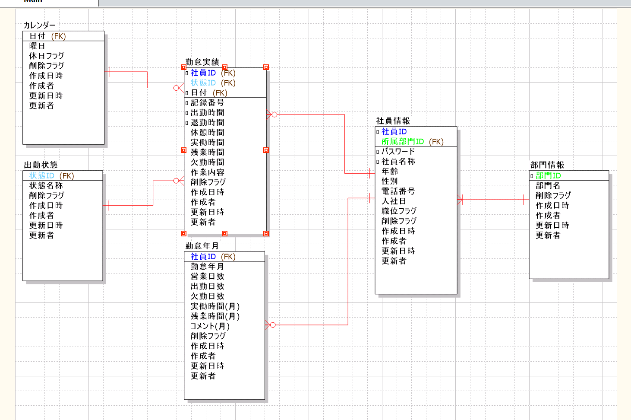
 | ・勤怠承認一覧へ遷移する。

 |  |  |  | 引数：
1.3.承認ボタンクリック処理 |  |  |  |  | なし

 | 1.チェック

 |  | ①選択行チェック

 |  |  | １件も選択しないで承認または却下ボタンが押された場合、エラーメッセージを表示する。

 |  |  |  | メッセージ内容：
 |  |  |  |  | E0001 | 承認する項目にチェックを入れてください。

 |  | ② | 承認がおされたら申請状態が未承認から承認済みに切り替わり登録される、却下の場合は却下となる。

